Conceptos
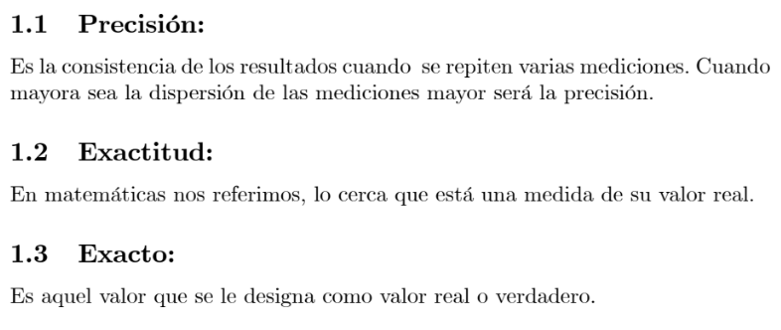
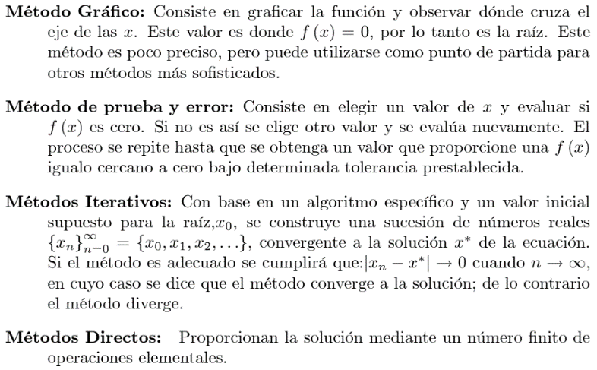

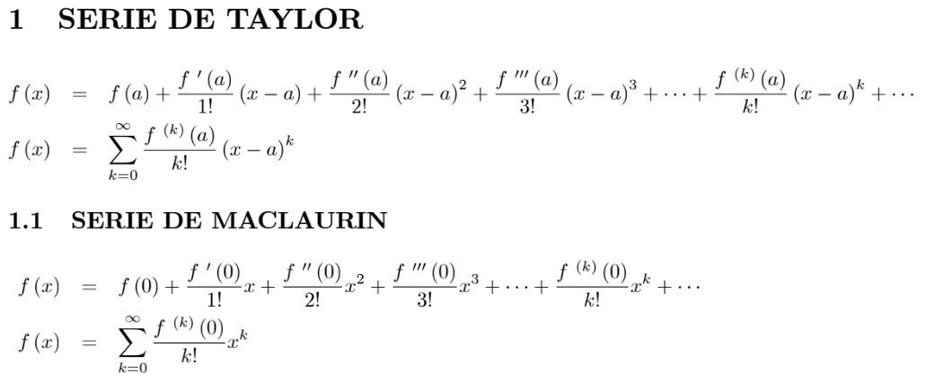

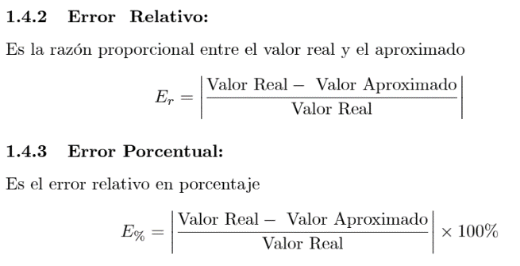

Biseccion
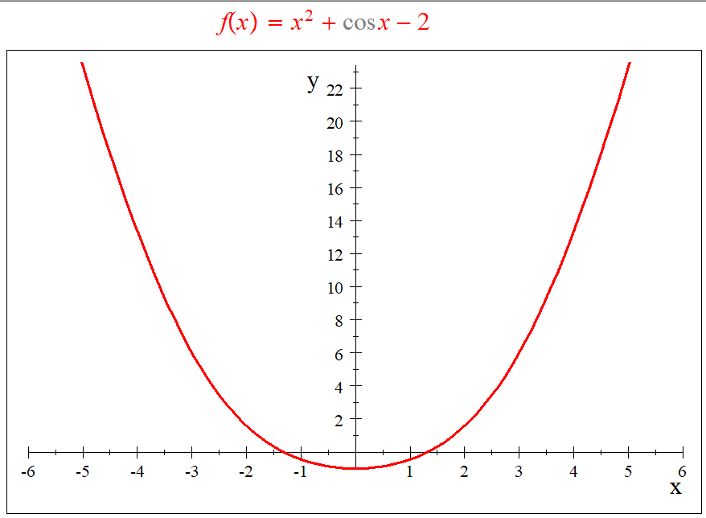

 |  |  |  |  |  |  |  | Valores de Disparo
 |  |  |  |  |  |  |  | a = | -0.5
 |  |  |  |  |  |  |  | b = | -1.5

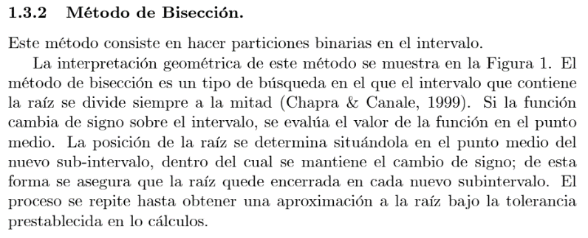
 |  |  |  |  |  |  |  | ITERACIONES | a | b | f(a) | f(b) | pm | f(pm) | TOLERANCIA
 |  |  |  |  |  |  |  | 0 | -0.500000 | -1.500000 | -0.872417 | 0.320737 | -1.000000 | -0.459698
 |  |  |  |  |  |  |  | 1 | -1.000000 | -1.500000 | -0.459698 | 0.320737 | -1.250000 | -0.122178 | 0.250000
 |  |  |  |  |  |  |  | 2 | -1.250000 | -1.500000 | -0.122178 | 0.320737 | -1.375000 | 0.085173 | 0.125000
 |  |  |  |  |  |  |  | 3 | -1.250000 | -1.375000 | -0.122178 | 0.085173 | -1.312500 | -0.021910 | 0.062500
 |  |  |  |  |  |  |  | 4 | -1.312500 | -1.375000 | -0.021910 | 0.085173 | -1.343750 | 0.030765 | 0.031250
 |  |  |  |  |  |  |  | 5 | -1.312500 | -1.343750 | -0.021910 | 0.030765 | -1.328125 | 0.004213 | 0.015625
 |  |  |  |  |  |  |  | 6 | -1.312500 | -1.328125 | -0.021910 | 0.004213 | -1.320313 | -0.008902 | 0.007813
 |  |  |  |  |  |  |  | 7 | -1.320313 | -1.328125 | -0.008902 | 0.004213 | -1.324219 | -0.002358 | 0.003906
 |  |  |  |  |  |  |  | 8 | -1.324219 | -1.328125 | -0.002358 | 0.004213 | -1.326172 | 0.000924 | 0.001953
 |  |  |  |  |  |  |  | 9 | -1.324219 | -1.326172 | -0.002358 | 0.000924 | -1.325195 | -0.000718 | 0.000977
 |  |  |  |  |  |  |  | 10 | -1.325195 | -1.326172 | -0.000718 | 0.000924 | -1.325684 | 0.000103 | 0.000488
 |  |  |  |  |  |  |  | 11 | -1.325195 | -1.325684 | -0.000718 | 0.000103 | -1.325439 | -0.000308 | 0.000244
 |  |  |  |  |  |  |  | 12 | -1.325439 | -1.325684 | -0.000308 | 0.000103 | -1.325562 | -0.000103 | 0.000122
 |  |  |  |  |  |  |  | 13 | -1.325562 | -1.325684 | -0.000103 | 0.000103 | -1.325623 | 0.000000 | 0.000061
 |  |  |  |  |  |  |  | 14 | -1.325562 | -1.325623 | -0.000103 | 0.000000 | -1.325592 | -0.000051 | 0.000031
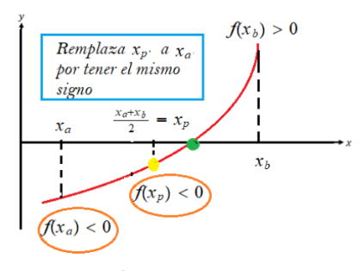
 |  |  |  |  |  |  |  | 15 | -1.325592 | -1.325623 | -0.000051 | 0.000000 | -1.325607 | -0.000026 | 0.000015
 |  |  |  |  |  |  |  | 16 | -1.325607 | -1.325623 | -0.000026 | 0.000000 | -1.325615 | -0.000013 | 0.000008
 |  |  |  |  |  |  |  | 17 | -1.325615 | -1.325623 | -0.000013 | 0.000000 | -1.325619 | -0.000006 | 0.000004
 |  |  |  |  |  |  |  | 18 | -1.325619 | -1.325623 | -0.000006 | 0.000000 | -1.325621 | -0.000003 | 0.000002
 |  |  |  |  |  |  |  | 19 | -1.325621 | -1.325623 | -0.000003 | 0.000000 | -1.325622 | -0.000002 | 0.000001
 |  |  |  |  |  |  |  | 20 | -1.325622 | -1.325623 | -0.000002 | 0.000000 | -1.325622 | -0.000001 | 0.000000
 |  |  |  |  |  |  |  | 21 | -1.325622 | -1.325623 | -0.000001 | 0.000000 | -1.325622 | 0.000000 | 0.000000
 |  |  |  |  |  |  |  | 22 | -1.325622 | -1.325623 | 0.000000 | 0.000000 | -1.325622 | 0.000000 | 0.000000

Valores de Disparo |  |  |  |  |  |  |  |  | Valores de Disparo
a = |  |  |  |  |  |  |  |  | a =
b = |  |  |  |  |  |  |  |  | b =

ITERACIONES | a | b | f(a) | f(b) | pm | f(pm) | TOLERANCIA |  | ITERACIONES | a | b | f(a) | f(b) | pm | f(pm) | TOLERANCIA
0 | 0.000000 | 0.000000 |  |  | 0.000000 |  |  |  | 0 | 0.000000 | 0.000000 |  |  | 0.000000
1 | 0.000000 | 0.000000 |  |  | 0.000000 |  | 0.000000 |  | 1 | 0.000000 | 0.000000 |  |  | 0.000000 |  | 0.000000

Punto-Fijo
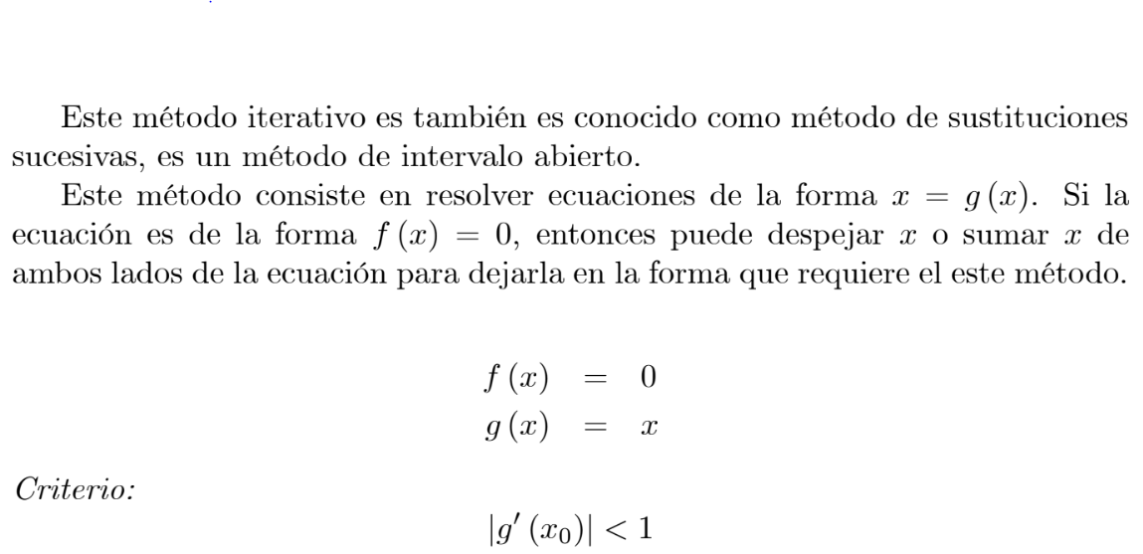
 |  |  |  |  |  |  |  |  |  | Valor disparo | 2.6
 |  |  |  |  |  | FUNCION:
 |  |  |  |  |  |  |  |  |  | ITERACION | x | g1(x) | TOLERANCIA | f(x)
 |  |  |  |  |  |  |  |  |  | 0 | 2.6 | 2.158106 |  | 0.48432975707
 |  |  |  |  |  |  |  |  |  | 1 | 2.158106 | 2.526257 | 0.368151 | -0.339919
 |  |  |  |  |  | DERIVADA DEL DESPEJE: |  |  |  | 2 | 2.526257 | 2.207113 | 0.319144 | 0.341180
 |  |  |  |  |  |  |  |  |  | 3 | 2.207113 | 2.474804 | 0.267692 | -0.252662
 |  |  |  |  |  |  |  |  |  | 4 | 2.474804 | 2.243741 | 0.231063 | 0.242572
 |  |  |  |  |  |  |  |  |  | 5 | 2.243741 | 2.438464 | 0.194723 | -0.186732
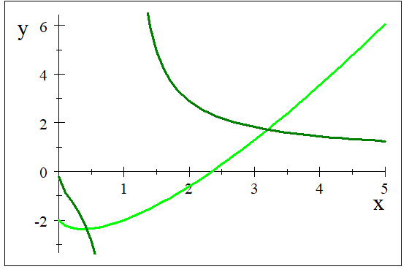
 |  |  |  |  |  |  |  |  |  | 6 | 2.438464 | 2.270928 | 0.167536 | 0.173570
 |  |  |  |  |  |  |  |  |  | 7 | 2.270928 | 2.412582 | 0.141654 | -0.137411
 |  |  |  |  |  |  |  |  |  | 8 | 2.412582 | 2.290998 | 0.121583 | 0.124754
 |  |  |  |  |  |  |  |  |  | 9 | 2.290998 | 2.394039 | 0.103041 | -0.100791
 |  |  |  |  |  |  |  |  |  | 10 | 2.394039 | 2.305755 | 0.088284 | 0.089953
 |  |  |  |  |  |  |  |  |  | 11 | 2.305755 | 2.380701 | 0.074946 | -0.073753
 |  |  |  |  |  |  |  |  |  | 12 | 2.380701 | 2.316573 | 0.064128 | 0.065007
 |  |  |  |  |  |  |  |  |  | 13 | 2.316573 | 2.371077 | 0.054504 | -0.053873
 |  |  |  |  |  |  |  |  |  | 14 | 2.371077 | 2.324485 | 0.046592 | 0.047056
 |  |  |  |  |  |  |  |  |  | 15 | 2.324485 | 2.364120 | 0.039635 | -0.039300
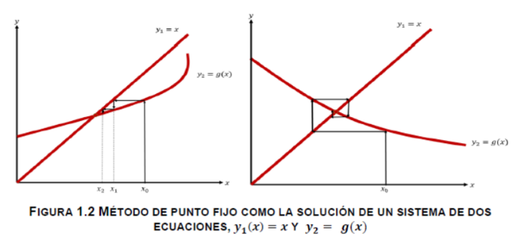
 |  |  |  |  |  |  |  |  |  | 16 | 2.364120 | 2.330262 | 0.033857 | 0.034102
 |  |  |  |  |  |  |  |  |  | 17 | 2.330262 | 2.359082 | 0.028819 | -0.028642
 |  |  |  |  |  |  |  |  |  | 18 | 2.359082 | 2.334476 | 0.024605 | 0.024735
 |  |  |  |  |  |  |  |  |  | 19 | 2.334476 | 2.355430 | 0.020954 | -0.020860
 |  |  |  |  |  |  |  |  |  | 20 | 2.355430 | 2.337547 | 0.017883 | 0.017952
 |  |  |  |  |  |  |  |  |  | 21 | 2.337547 | 2.352781 | 0.015234 | -0.015185
 |  |  |  |  |  |  |  |  |  | 22 | 2.352781 | 2.339782 | 0.012998 | 0.013034
 |  |  |  |  |  |  |  |  |  | 23 | 2.339782 | 2.350858 | 0.011075 | -0.011049
 |  |  |  |  |  |  |  |  |  | 24 | 2.350858 | 2.341410 | 0.009448 | 0.009467
 |  |  |  |  |  |  |  |  |  | 25 | 2.341410 | 2.349462 | 0.008052 | -0.008038
 |  |  |  |  |  |  |  |  |  | 26 | 2.349462 | 2.342594 | 0.006868 | 0.006878
 |  |  |  |  |  |  |  |  |  | 27 | 2.342594 | 2.348447 | 0.005853 | -0.005846
 |  |  |  |  |  |  |  |  |  | 28 | 2.348447 | 2.343455 | 0.004992 | 0.004997
 |  |  |  |  |  |  |  |  |  | 29 | 2.343455 | 2.347711 | 0.004255 | -0.004251
 |  |  |  |  |  |  |  |  |  | 30 | 2.347711 | 2.344082 | 0.003629 | 0.003632
 |  |  |  |  |  |  |  |  |  | 31 | 2.344082 | 2.347175 | 0.003093 | -0.003091
 |  |  |  |  |  |  |  |  |  | 32 | 2.347175 | 2.344537 | 0.002638 | 0.002639
 |  |  |  |  |  |  |  |  |  | 33 | 2.344537 | 2.346786 | 0.002249 | -0.002248
Valor disparo | 2.6 |  |  |  | Valor disparo | 2.6 |  |  |  | 34 | 2.346786 | 2.344869 | 0.001917 | 0.001918
 |  |  |  |  |  |  |  |  |  | 35 | 2.344869 | 2.346503 | 0.001635 | -0.001634
ITERACION | x | g1(x) | TOLERANCIA | f(x) | ITERACION | x | g1(x) | TOLERANCIA | f(x) | 36 | 2.346503 | 2.345109 | 0.001394 | 0.001394
0 | 2.6 |  |  |  | 0 | 2.6 |  |  |  | 37 | 2.345109 | 2.346298 | 0.001188 | -0.001188
1 | 0.000000 |  | 0.000000 |  | 1 | 0.000000 |  | 0.000000 |  | 38 | 2.346298 | 2.345285 | 0.001013 | 0.001013
 |  |  |  |  |  |  |  |  |  | 39 | 2.345285 | 2.346148 | 0.000864 | -0.000864
 |  |  |  |  |  |  |  |  |  | 40 | 2.346148 | 2.345412 | 0.000737 | 0.000737
 |  |  |  |  |  |  |  |  |  | 41 | 2.345412 | 2.346040 | 0.000628 | -0.000628
 |  |  |  |  |  |  |  |  |  | 42 | 2.346040 | 2.345504 | 0.000535 | 0.000535
 |  |  |  |  |  |  |  |  |  | 43 | 2.345504 | 2.345961 | 0.000457 | -0.000456
 |  |  |  |  |  |  |  |  |  | 44 | 2.345961 | 2.345572 | 0.000389 | 0.000389
 |  |  |  |  |  |  |  |  |  | 45 | 2.345572 | 2.345903 | 0.000332 | -0.000332
 |  |  |  |  |  |  |  |  |  | 46 | 2.345903 | 2.345621 | 0.000283 | 0.000283
 |  |  |  |  |  |  |  |  |  | 47 | 2.345621 | 2.345862 | 0.000241 | -0.000241
 |  |  |  |  |  |  |  |  |  | 48 | 2.345862 | 2.345656 | 0.000206 | 0.000206
 |  |  |  |  |  |  |  |  |  | 49 | 2.345656 | 2.345831 | 0.000175 | -0.000175
 |  |  |  |  |  |  |  |  |  | 50 | 2.345831 | 2.345682 | 0.000150 | 0.000150
 |  |  |  |  |  |  |  |  |  | 51 | 2.345682 | 2.345809 | 0.000127 | -0.000127
 |  |  |  |  |  |  |  |  |  | 52 | 2.345809 | 2.345701 | 0.000109 | 0.000109
 |  |  |  |  |  |  |  |  |  | 53 | 2.345701 | 2.345793 | 0.000093 | -0.000093
 |  |  |  |  |  |  |  |  |  | 54 | 2.345793 | 2.345714 | 0.000079 | 0.000079
 |  |  |  |  |  |  |  |  |  | 55 | 2.345714 | 2.345782 | 0.000067 | -0.000067
 |  |  |  |  |  |  |  |  |  | 56 | 2.345782 | 2.345724 | 0.000057 | 0.000057
 |  |  |  |  |  |  |  |  |  | 57 | 2.345724 | 2.345773 | 0.000049 | -0.000049
 |  |  |  |  |  |  |  |  |  | 58 | 2.345773 | 2.345732 | 0.000042 | 0.000042
 |  |  |  |  |  |  |  |  |  | 59 | 2.345732 | 2.345767 | 0.000036 | -0.000036
 |  |  |  |  |  |  |  |  |  | 60 | 2.345767 | 2.345737 | 0.000030 | 0.000030
 |  |  |  |  |  |  |  |  |  | 61 | 2.345737 | 2.345763 | 0.000026 | -0.000026
 |  |  |  |  |  |  |  |  |  | 62 | 2.345763 | 2.345741 | 0.000022 | 0.000022
 |  |  |  |  |  |  |  |  |  | 63 | 2.345741 | 2.345759 | 0.000019 | -0.000019
 |  |  |  |  |  |  |  |  |  | 64 | 2.345759 | 2.345743 | 0.000016 | 0.000016
 |  |  |  |  |  |  |  |  |  | 65 | 2.345743 | 2.345757 | 0.000014 | -0.000014
 |  |  |  |  |  |  |  |  |  | 66 | 2.345757 | 2.345745 | 0.000012 | 0.000012
 |  |  |  |  |  |  |  |  |  | 67 | 2.345745 | 2.345755 | 0.000010 | -0.000010
 |  |  |  |  |  |  |  |  |  | 68 | 2.345755 | 2.345747 | 0.000008 | 0.000008
 |  |  |  |  |  |  |  |  |  | 69 | 2.345747 | 2.345754 | 0.000007 | -0.000007
 |  |  |  |  |  |  |  |  |  | 70 | 2.345754 | 2.345748 | 0.000006 | 0.000006
 |  |  |  |  |  |  |  |  |  | 71 | 2.345748 | 2.345753 | 0.000005 | -0.000005
 |  |  |  |  |  |  |  |  |  | 72 | 2.345753 | 2.345749 | 0.000004 | 0.000004
 |  |  |  |  |  |  |  |  |  | 73 | 2.345749 | 2.345753 | 0.000004 | -0.000004
 |  |  |  |  |  |  |  |  |  | 74 | 2.345753 | 2.345749 | 0.000003 | 0.000003
 |  |  |  |  |  |  |  |  |  | 75 | 2.345749 | 2.345752 | 0.000003 | -0.000003
 |  |  |  |  |  |  |  |  |  | 76 | 2.345752 | 2.345750 | 0.000002 | 0.000002
 |  |  |  |  |  |  |  |  |  | 77 | 2.345750 | 2.345752 | 0.000002 | -0.000002
 |  |  |  |  |  |  |  |  |  | 78 | 2.345752 | 2.345750 | 0.000002 | 0.000002
 |  |  |  |  |  |  |  |  |  | 79 | 2.345750 | 2.345751 | 0.000001 | -0.000001
 |  |  |  |  |  |  |  |  |  | 80 | 2.345751 | 2.345750 | 0.000001 | 0.000001
 |  |  |  |  |  |  |  |  |  | 81 | 2.345750 | 2.345751 | 0.000001 | -0.000001
 |  |  |  |  |  |  |  |  |  | 82 | 2.345751 | 2.345750 | 0.000001 | 0.000001
 |  |  |  |  |  |  |  |  |  | 83 | 2.345750 | 2.345751 | 0.000001 | -0.000001
 |  |  |  |  |  |  |  |  |  | 84 | 2.345751 | 2.345750 | 0.000001 | 0.000001
 |  |  |  |  |  |  |  |  |  | 85 | 2.345750 | 2.345751 | 0.000001 | -0.000001
 |  |  |  |  |  |  |  |  |  | 86 | 2.345751 | 2.345751 | 0.000000 | 0.000000

Newton-Raphson
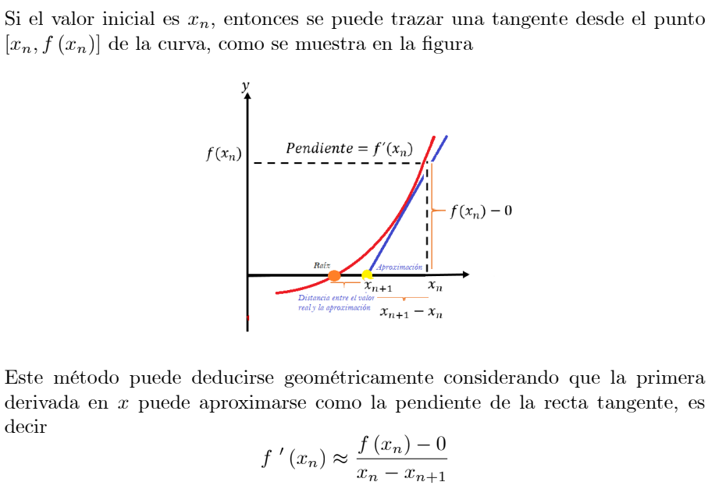

Funcion: | x^3-10x-5 | Derivada: | 3x^2-10
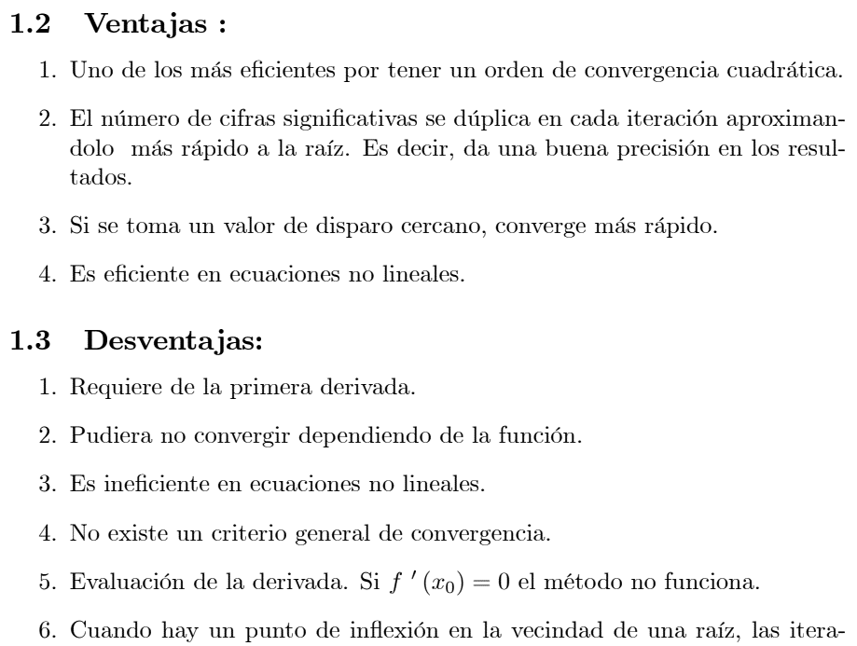
xi | 4
 |  |  |  |  |  | Formula:

ITERACION | xi | f(xi) | f '(xi) | xi+1 | TOLERANCIA
0 | 4.00000 | 19.00000 | 38.00000 | 3.50000
1 | 3.50000 | 2.87500 | 26.75000 | 3.39252 | 0.10748
2 | 3.39252 | 0.12005 | 24.52764 | 3.38763 | 0.00489
3 | 3.38763 | 0.00024 | 24.42809 | 3.38762 | 0.00001
4 | 3.38762 | 0.00000 | 24.42789 | 3.38762 | 0.00000

xi | -1

ITERACION | xi | f(xi) | f '(xi) | xi+1 | TOLERANCIA
0 | -1.00000 | 4.00000 | -7.00000 | -0.42857
1 | -0.42857 | -0.79300 | -9.44898 | -0.51250 | 0.08392
2 | -0.51250 | -0.00965 | -9.21204 | -0.51354 | 0.00105
3 | -0.51354 | 0.00000 | -9.20882 | -0.51354 | 0.00000

xi | -3

ITERACION | xi | f(xi) | f '(xi) | xi+1 | TOLERANCIA
0 | -3.00000 | -2.00000 | 17.00000 | -2.88235
1 | -2.88235 | -0.12294 | 14.92388 | -2.87412 | 0.00824
2 | -2.87412 | -0.00059 | 14.78161 | -2.87408 | 0.00004
3 | -2.87408 | 0.00000 | 14.78093 | -2.87408 | 0.00000

xi |  |  |  |  |  | xi

ITERACION | xi | f(xi) | f '(xi) | xi+1 | TOLERANCIA | ITERACION | xi | f(xi) | f '(xi) | xi+1 | TOLERANCIA
0 | 0.00000 |  |  | #DIV/0! |  | 0 | 0.00000 |  |  | #DIV/0!
1 | #DIV/0! |  |  | #DIV/0! | #DIV/0! | 1 | #DIV/0! |  |  | #DIV/0! | #DIV/0!

Secante
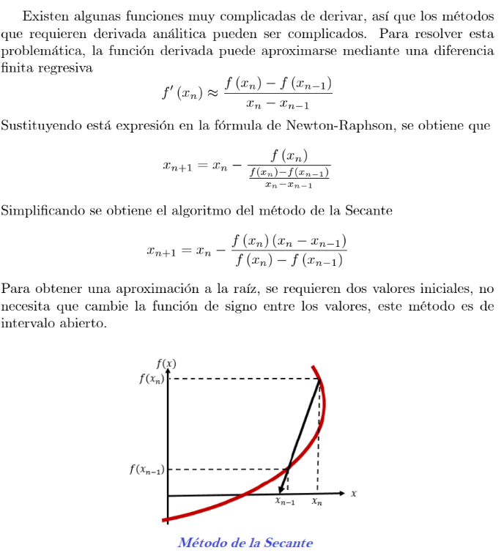
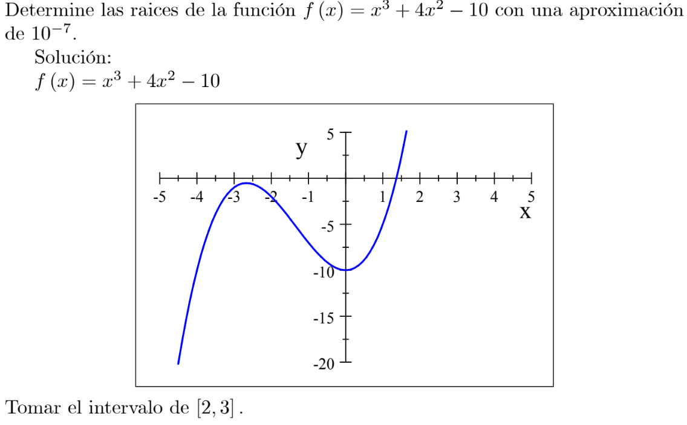

 |  |  |  |  |  |  | Xn | 3 | Xn-1 | 2

 |  |  |  |  |  |  | ITERACION | Xn-1 | Xn | f(Xn-1) | f(Xn) | Xn+1 | TOLERANCIA
 |  |  |  |  |  |  | 0 | 2.0000000 | 3.0000000 | 14.0000000 | 53.0000000 | 1.6410256
 |  |  |  |  |  |  | 1 | 3.0000000 | 1.6410256 | 53.0000000 | 5.1910855 | 1.4934684 | 0.1475573
 |  |  |  |  |  |  | 2 | 1.6410256 | 1.4934684 | 5.1910855 | 2.2528946 | 1.3803270 | 0.1131414
 |  |  |  |  |  |  | 3 | 1.4934684 | 1.3803270 | 2.2528946 | 0.2511515 | 1.3661316 | 0.0141954
 |  |  |  |  |  |  | 4 | 1.3803270 | 1.3661316 | 0.2511515 | 0.0148945 | 1.3652366 | 0.0008949
 |  |  |  |  |  |  | 5 | 1.3661316 | 1.3652366 | 0.0148945 | 0.0001095 | 1.3652300 | 0.0000066
 |  |  |  |  |  |  | 6 | 1.3652366 | 1.3652300 | 0.0001095 | 0.0000000 | 1.3652300 | 0.0000000
 |  |  |  |  |  |  | 7 | 1.3652300 | 1.3652300 | 0.0000000 | 0.0000000 | 1.3652300 | 0.0000000

 |  |  |  |  |  |  | Xn | -0.5 | Xn-1 | -1

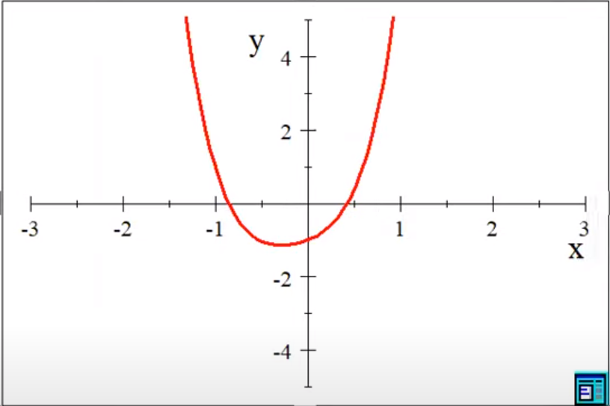
 |  |  |  |  |  |  | ITERACION | Xn-1 | Xn | f(Xn-1) | f(Xn) | Xn+1 | TOLERANCIA
 |  |  |  |  |  |  | 0 | -1.00000000 | -0.50000000 | 0.97680627 | -1.02769502 | -0.75634681
 |  |  |  |  |  |  | 1 | -0.50000000 | -0.75634681 | -1.02769502 | -0.43890896 | -0.94743984 | 0.19109303
 |  |  |  |  |  |  | 2 | -0.75634681 | -0.94743984 | -0.43890896 | 0.57378325 | -0.83916807 | 0.10827177
 |  |  |  |  |  |  | 3 | -0.94743984 | -0.83916807 | 0.57378325 | -0.07742424 | -0.85204086 | 0.01287279
 |  |  |  |  |  |  | 4 | -0.83916807 | -0.85204086 | -0.07742424 | -0.01135944 | -0.85425426 | 0.00221340
 |  |  |  |  |  |  | 5 | -0.85204086 | -0.85425426 | -0.01135944 | 0.00028819 | -0.85419949 | 0.00005477
 |  |  |  |  |  |  | 6 | -0.85425426 | -0.85419949 | 0.00028819 | -0.00000103 | -0.85419969 | 0.00000020
 |  |  |  |  |  |  | 7 | -0.85419949 | -0.85419969 | -0.00000103 | 0.00000000 | -0.85419969 | 0.00000000
 |  |  |  |  |  |  | 8 | -0.85419969 | -0.85419969 | 0.00000000 | 0.00000000 | -0.85419969 | 0.00000000

 |  |  |  |  |  |  | Xn | 0.5 | Xn-1 | 0

 |  |  |  |  |  |  | ITERACION | Xn-1 | Xn | f(Xn-1) | f(Xn) | Xn+1 | TOLERANCIA
 |  |  |  |  |  |  | 0 | 0.00000000 | 0.50000000 | -1.00000000 | 0.36385629 | 0.36660754
 |  |  |  |  |  |  | 1 | 0.50000000 | 0.36660754 | 0.36385629 | -0.24056027 | 0.41969829 | 0.05309075
 |  |  |  |  |  |  | 2 | 0.36660754 | 0.41969829 | -0.24056027 | -0.03046002 | 0.42739530 | 0.00769702
 |  |  |  |  |  |  | 3 | 0.41969829 | 0.42739530 | -0.03046002 | 0.00311454 | 0.42668129 | 0.00071401
 |  |  |  |  |  |  | 4 | 0.42739530 | 0.42668129 | 0.00311454 | -0.00003513 | 0.42668925 | 0.00000796
 |  |  |  |  |  |  | 5 | 0.42668129 | 0.42668925 | -0.00003513 | -0.00000004 | 0.42668926 | 0.00000001
 |  |  |  |  |  |  | 6 | 0.42668925 | 0.42668926 | -0.00000004 | 0.00000000 | 0.42668926 | 0.00000000
 |  |  |  |  |  |  | 7 | 0.42668926 | 0.42668926 | 0.00000000 | 0.00000000 | 0.42668926 | 0.00000000

Xn | 3 | Xn-1 | 2 |  |  |  |  | Xn | 3 | Xn-1 | 2

ITERACION | Xn-1 | Xn | f(Xn-1) | f(Xn) | Xn+1 | TOLERANCIA |  | ITERACION | Xn-1 | Xn | f(Xn-1) | f(Xn) | Xn+1 | TOLERANCIA
0 | 2.0000000 | 3.0000000 |  |  | #DIV/0! |  |  | 0 | 2.0000000 | 3.0000000 |  |  | #DIV/0!
1 | 3.0000000 | #DIV/0! |  |  | #DIV/0! | #DIV/0! |  | 1 | 3.0000000 | #DIV/0! |  |  | #DIV/0! | #DIV/0!

Regla Falsa
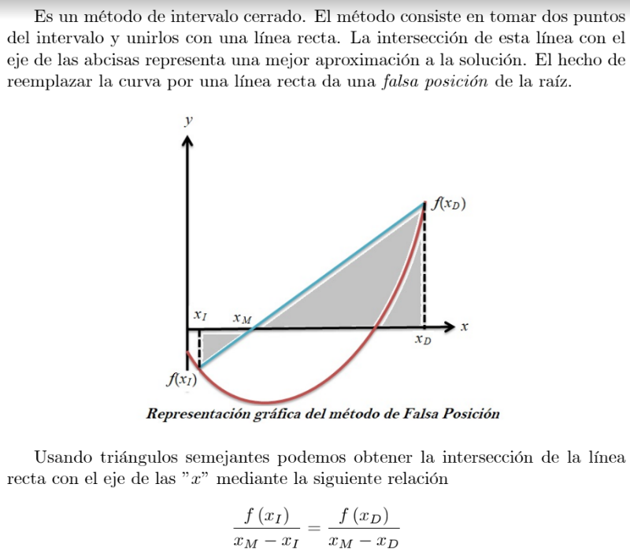

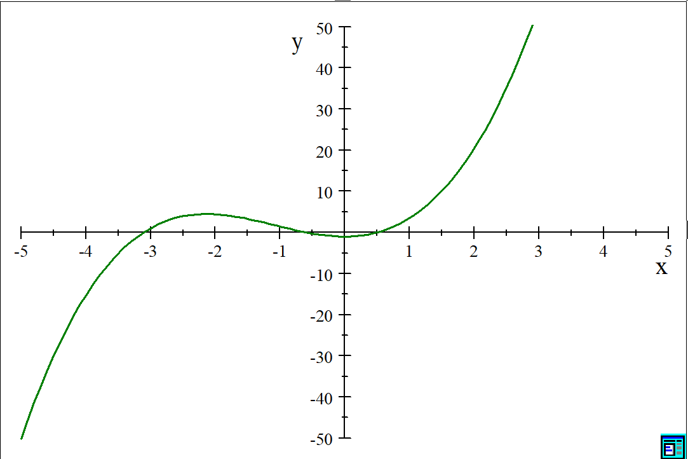

 |  |  |  |  |  |  | xI | -3.5 | xD | -2.5

 |  |  |  |  |  |  | ITERACION | xl | xD | f(xl) | f(xD) | xM | f(xM) | TOLERANCIA
 |  |  |  |  |  |  | 0 | -3.5000000 | -2.5000000 | -5.1885433 | 3.9261436 | -2.9307491466 | 1.5726704
 |  |  |  |  |  |  | 1 | -3.5000000 | -2.9307491 | -5.1885433 | 1.5726704 | -3.063157915 | 0.4043189 | 116.8351559%
 |  |  |  |  |  |  | 2 | -3.5000000 | -3.0631579 | -5.1885433 | 0.4043189 | -3.0947380779 | 0.0915577 | 31.2761172%
 |  |  |  |  |  |  | 3 | -3.5000000 | -3.0947381 | -5.1885433 | 0.0915577 | -3.1017653771 | 0.0201276 | 7.1430149%
 |  |  |  |  |  |  | 4 | -3.5000000 | -3.1017654 | -5.1885433 | 0.0201276 | -3.103304251 | 0.0043958 | 1.5731770%
 |  |  |  |  |  |  | 5 | -3.5000000 | -3.1033043 | -5.1885433 | 0.0043958 | -3.1036400508 | 0.0009586 | 0.3437136%
 |  |  |  |  |  |  | 6 | -3.5000000 | -3.1036401 | -5.1885433 | 0.0009586 | -3.1037132694 | 0.0002090 | 0.0749646%
 |  |  |  |  |  |  | 7 | -3.5000000 | -3.1037133 | -5.1885433 | 0.0002090 | -3.1037292314 | 0.0000456 | 0.0163437%
 |  |  |  |  |  |  | 8 | -3.5000000 | -3.1037292 | -5.1885433 | 0.0000456 | -3.1037327111 | 0.0000099 | 0.0035629%
 |  |  |  |  |  |  | 9 | -3.5000000 | -3.1037327 | -5.1885433 | 0.0000099 | -3.1037334697 | 0.0000022 | 0.0007767%
 |  |  |  |  |  |  | 10 | -3.5000000 | -3.1037335 | -5.1885433 | 0.0000022 | -3.1037336351 | 0.0000005 | 0.0001693%
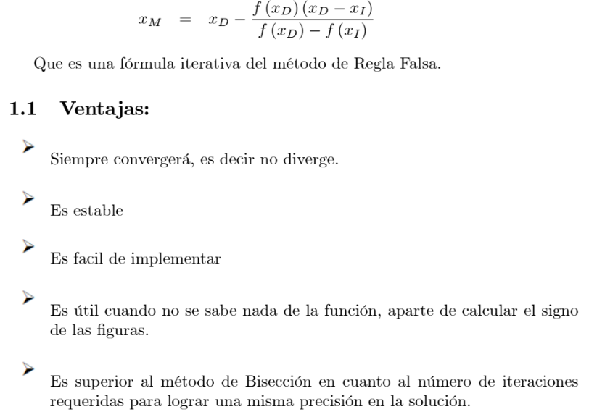
 |  |  |  |  |  |  | 11 | -3.5000000 | -3.1037336 | -5.1885433 | 0.0000005 | -3.1037336711 | 0.0000001 | 0.0000369%
 |  |  |  |  |  |  | 12 | -3.5000000 | -3.1037337 | -5.1885433 | 0.0000001 | -3.103733679 | 0.0000000 | 0.0000080%
 |  |  |  |  |  |  | 13 | -3.5000000 | -3.1037337 | -5.1885433 | 0.0000000 | -3.1037336807 | 0.0000000 | 0.0000018%
 |  |  |  |  |  |  | 14 | -3.5000000 | -3.1037337 | -5.1885433 | 0.0000000 | -3.1037336811 | 0.0000000 | 0.0000004%
 |  |  |  |  |  |  | 15 | -3.5000000 | -3.1037337 | -5.1885433 | 0.0000000 | -3.1037336811 | 0.0000000 | 0.0000001%
 |  |  |  |  |  |  | 16 | -3.5000000 | -3.1037337 | -5.1885433 | 0.0000000 | -3.1037336812 | 0.0000000 | 0.0000000%

 |  |  |  |  |  |  | xI | -1 | xD | 0

 |  |  |  |  |  |  | ITERACION | xl | xD | f(xl) | f(xD) | xM | f(xM) | TOLERANCIA
 |  |  |  |  |  |  | 0 | -1.0000000 | 0.0000000 | 1.4596977 | -1.0000000 | -0.40655402588 | -0.4898282
 |  |  |  |  |  |  | 1 | -1.0000000 | -0.4065540 | 1.4596977 | -0.4898282 | -0.55566031692 | -0.0948419 | 39.4986279%
 |  |  |  |  |  |  | 2 | -1.0000000 | -0.5556603 | 1.4596977 | -0.0948419 | -0.58276932762 | -0.0140017 | 8.0840236%
 |  |  |  |  |  |  | 3 | -1.0000000 | -0.5827693 | 1.4596977 | -0.0140017 | -0.58673345665 | -0.0019718 | 1.2029917%
 |  |  |  |  |  |  | 4 | -1.0000000 | -0.5867335 | 1.4596977 | -0.0019718 | -0.58729094781 | -0.0002758 | 0.1695999%
 |  |  |  |  |  |  | 5 | -1.0000000 | -0.5872909 | 1.4596977 | -0.0002758 | -0.58736890429 | -0.0000385 | 0.0237241%
 |  |  |  |  |  |  | 6 | -1.0000000 | -0.5873689 | 1.4596977 | -0.0000385 | -0.58737979656 | -0.0000054 | 0.0033150%
 |  |  |  |  |  |  | 7 | -1.0000000 | -0.5873798 | 1.4596977 | -0.0000054 | -0.58738131828 | -0.0000008 | 0.0004631%
 |  |  |  |  |  |  | 8 | -1.0000000 | -0.5873813 | 1.4596977 | -0.0000008 | -0.58738153088 | -0.0000001 | 0.0000647%
 |  |  |  |  |  |  | 9 | -1.0000000 | -0.5873815 | 1.4596977 | -0.0000001 | -0.58738156058 | 0.0000000 | 0.0000090%
 |  |  |  |  |  |  | 10 | -1.0000000 | -0.5873816 | 1.4596977 | 0.0000000 | -0.58738156472 | 0.0000000 | 0.0000013%
 |  |  |  |  |  |  | 11 | -1.0000000 | -0.5873816 | 1.4596977 | 0.0000000 | -0.5873815653 | 0.0000000 | 0.0000002%
 |  |  |  |  |  |  | 12 | -1.0000000 | -0.5873816 | 1.4596977 | 0.0000000 | -0.58738156539 | 0.0000000 | 0.0000000%

 |  |  |  |  |  |  | xI | 0.3 | xD | 1

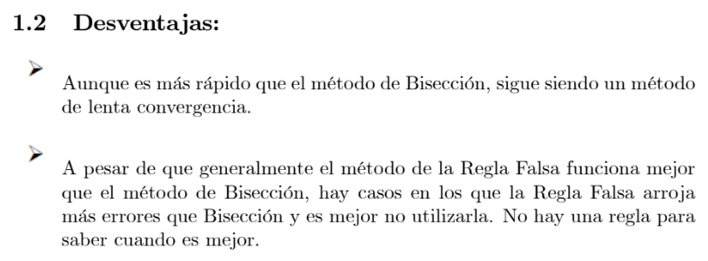
 |  |  |  |  |  |  | ITERACION | xl | xD | f(xl) | f(xD) | xM | f(xM) | TOLERANCIA
 |  |  |  |  |  |  | 0 | 0.3000000 | 1.0000000 | -0.6583365 | 3.4596977 | 0.41190668214 | -0.3374708
 |  |  |  |  |  |  | 1 | 0.3000000 | 0.4119067 | -0.6583365 | -0.3374708 | 0.52960462383 | 0.1269804 | 46.4451131%
 |  |  |  |  |  |  | 2 | 0.3000000 | 0.5296046 | -0.6583365 | 0.1269804 | 0.4924791278 | -0.0341126 | 16.1092926%
 |  |  |  |  |  |  | 3 | 0.3000000 | 0.4924791 | -0.6583365 | -0.0341126 | 0.50299772041 | 0.0101405 | 4.4253047%
 |  |  |  |  |  |  | 4 | 0.3000000 | 0.5029977 | -0.6583365 | 0.0101405 | 0.49991834091 | -0.0029279 | 1.3068380%
 |  |  |  |  |  |  | 5 | 0.3000000 | 0.4999183 | -0.6583365 | -0.0029279 | 0.50081143404 | 0.0008526 | 0.3780490%
 |  |  |  |  |  |  | 6 | 0.3000000 | 0.5008114 | -0.6583365 | 0.0008526 | 0.50055170602 | -0.0002477 | 0.1100249%
 |  |  |  |  |  |  | 7 | 0.3000000 | 0.5005517 | -0.6583365 | -0.0002477 | 0.50062717976 | 0.0000720 | 0.0319650%
 |  |  |  |  |  |  | 8 | 0.3000000 | 0.5006272 | -0.6583365 | 0.0000720 | 0.50060524296 | -0.0000209 | 0.0092914%
 |  |  |  |  |  |  | 9 | 0.3000000 | 0.5006052 | -0.6583365 | -0.0000209 | 0.50061161856 | 0.0000061 | 0.0027003%
 |  |  |  |  |  |  | 10 | 0.3000000 | 0.5006116 | -0.6583365 | 0.0000061 | 0.50060976555 | -0.0000018 | 0.0007848%
 |  |  |  |  |  |  | 11 | 0.3000000 | 0.5006098 | -0.6583365 | -0.0000018 | 0.50061030411 | 0.0000005 | 0.0002281%
 |  |  |  |  |  |  | 12 | 0.3000000 | 0.5006103 | -0.6583365 | 0.0000005 | 0.50061014758 | -0.0000001 | 0.0000663%
 |  |  |  |  |  |  | 13 | 0.3000000 | 0.5006101 | -0.6583365 | -0.0000001 | 0.50061019308 | 0.0000000 | 0.0000193%
 |  |  |  |  |  |  | 14 | 0.3000000 | 0.5006102 | -0.6583365 | 0.0000000 | 0.50061017986 | 0.0000000 | 0.0000056%
 |  |  |  |  |  |  | 15 | 0.3000000 | 0.5006102 | -0.6583365 | 0.0000000 | 0.5006101837 | 0.0000000 | 0.0000016%
 |  |  |  |  |  |  | 16 | 0.3000000 | 0.5006102 | -0.6583365 | 0.0000000 | 0.50061018258 | 0.0000000 | 0.0000005%
 |  |  |  |  |  |  | 17 | 0.3000000 | 0.5006102 | -0.6583365 | 0.0000000 | 0.50061018291 | 0.0000000 | 0.0000001%
 |  |  |  |  |  |  | 18 | 0.3000000 | 0.5006102 | -0.6583365 | 0.0000000 | 0.50061018281 | 0.0000000 | 0.0000000%

xI | 0.3 | xD | 1 |  |  |  |  |  | xI | 0.3 | xD | 1

ITERACION | xl | xD | f(xl) | f(xD) | xM | f(xM) | TOLERANCIA |  | ITERACION | xl | xD | f(xl) | f(xD) | xM | f(xM) | TOLERANCIA
0 | 0.3000000 | 1.0000000 |  |  | #DIV/0! |  |  |  | 0 | 0.3000000 | 1.0000000 |  |  | #DIV/0!
1 | 0.3000000 | #DIV/0! |  |  | #DIV/0! |  | 0.0000000% |  | 1 | 0.3000000 | #DIV/0! |  |  | #DIV/0! |  | 0.0000000%

Muller
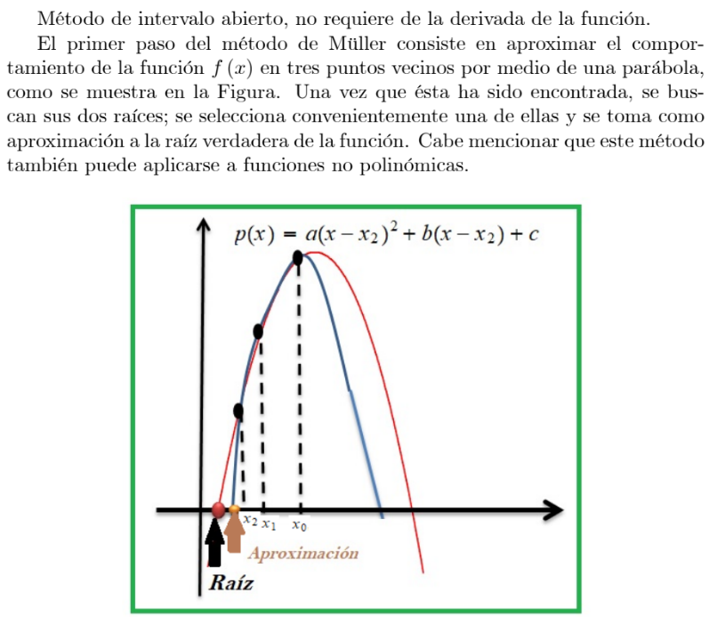
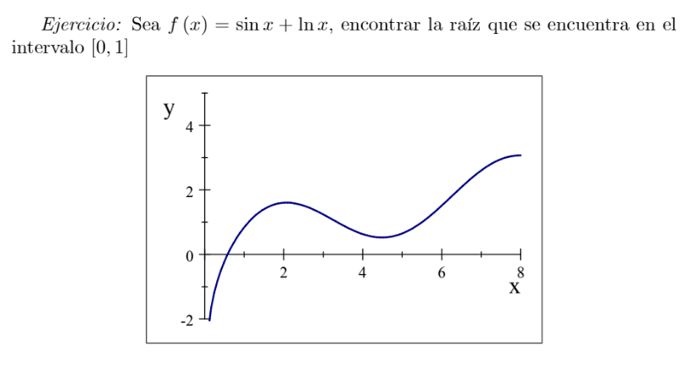

 |  |  |  |  |  |  |  | VALORES DE DISPARO |  | xi | 0.2
 |  |  |  |  |  |  |  |  |  | xi+1 | 0.4
 |  |  |  |  |  |  |  |  |  | xi+2 | 0.6
 |  |  |  |  |  |  |  |  |  | c |  | a
 |  |  |  |  |  |  |  | ITERACION | xi | f(xi) | f [ xi , xi+1 ] | f [ xi , xi+1 , xi+2 ] | b | xi+3 | TOLERANCIA
 |  |  |  |  |  |  |  | 0 | 0.20000000 | -1.41076858
 |  |  |  |  |  |  |  | 1 | 0.40000000 | -0.52687239 | 4.41948096
 |  |  |  |  |  |  |  | 2 | 0.60000000 | 0.05381685 | 2.90344620 | -3.79008691 | 2.14542881 | 0.57593836
 |  |  |  |  |  |  |  | 3 | 0.57593836 | -0.00713262 | 2.53305559 | -2.10522934 | 2.58371086 | 0.57870521 | 0.0027668474749
 |  |  |  |  |  |  |  | 4 | 0.57870521 | -0.00002163 | 2.57006668 | -1.73803491 | 2.56525781 | 0.57871364 | 8.4338550949E-06
 |  |  |  |  |  |  |  | 5 | 0.57871364 | 0.00000000 | 2.56515213 | -1.77083071 | 2.56513720 | 0.57871364 | 2.9925451006E-10
 |  |  |  |  |  |  |  | 6 | 0.57871364 | 0.00000000 | 2.56513674 | -1.82485348 | 2.56513674 | 0.57871364 | 0

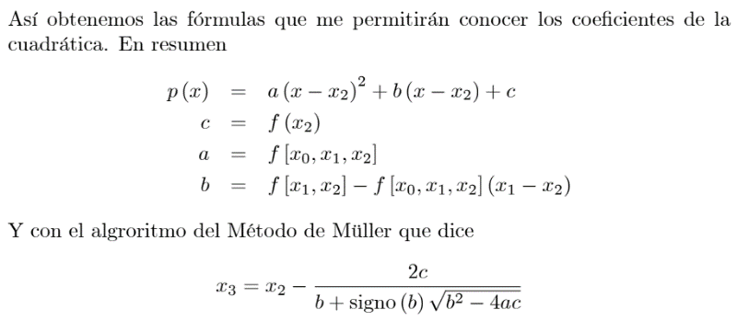

VALORES DE DISPARO |  | xi | 0.2 |  |  |  |  |  | VALORES DE DISPARO |  | xi | 0.2
 |  | xi+1 | 0.4 |  |  |  |  |  |  |  | xi+1 | 0.4
 |  | xi+2 | 0.6 |  |  |  |  |  |  |  | xi+2 | 0.6
 |  | c |  | a |  |  |  |  |  |  | c |  | a
ITERACION | xi | f(xi) | f [ xi , xi+1 ] | f [ xi , xi+1 , xi+2 ] | b | xi+3 | TOLERANCIA |  | ITERACION | xi | f(xi) | f [ xi , xi+1 ] | f [ xi , xi+1 , xi+2 ] | b | xi+3 | TOLERANCIA
0 | 0.20000000 | -1.41076858 |  |  |  |  |  |  | 0 | 0.20000000 | -1.41076858
1 | 0.40000000 | -0.52687239 | 4.41948096 |  |  |  |  |  | 1 | 0.40000000 | -0.52687239 | 4.41948096
2 | 0.60000000 | 0.05381685 | 2.90344620 | -3.79008691 | 2.14542881 | 0.57593836 |  |  | 2 | 0.60000000 | 0.05381685 | 2.90344620 | -3.79008691 | 2.14542881 | 0.57593836
3 | 0.57593836 | -0.00713262 | 2.53305559 | -2.10522934 | 2.58371086 | 0.57870521 | 0.0027668474749 |  | 3 | 0.57593836 | -0.00713262 | 2.53305559 | -2.10522934 | 2.58371086 | 0.57870521 | 0.0027668474749

Gauss Simple
 | Matriz A |  |  | Vector b
 | 4 | -9 | 2 | 5 |  |  | Determinante | -20
 | 2 | -4 | 6 | 3
 | 1 | -1 | 3 | 4

 | Gauss Simple |  |  |  |  | Solucion |  |  | Comprobacion
 | 4 | -9 | 2 | 5 |  | x1= | 6.95 |  | 5
 | 0 | 0.5 | 5 | 0.5 |  | x2= | 2.5 |  | 3
 | 0 | 0 | -10 | 1.5 |  | x3= | -0.15 |  | 4

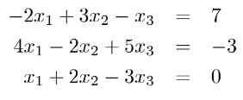

 | Matriz A |  |  | Vector b
 | -2 | 3 | -1 | 7 |  |  | Determinante | 49
 | 4 | -2 | 5 | -3
 | 1 | 2 | -3 | 0

 | Gauss Simple |  |  |  |  | Solucion |  |  | Comprobacion
 | -2 | 3 | -1 | 7 |  | x1= | -1 |  | 7
 | 0 | 4 | 3 | 11 |  | x2= | 2 |  | -3
 | 0 | 0 | -6.125 | -6.125 |  | x3= | 1 |  | 0

4x4

 | Matriz A |  |  |  | Vector b
 | 3 | 2 | -1 | 1 | 2 |  | Determinante | -240
 | 1 | 0 | -1 | 5 | -1
 | 0 | 3 | 7 | -1 | 5
 | 1 | 3 | -1 | -1 | 0

 | Gauss Simple |  |  |  |  |  | Solucion |  |  | Comprobacion
 | 3 | 2 | -1 | 1 | 2 |  | x1= | 1.1666666667 |  | 2
 | 0 | -0.66666666667 | -0.66666666667 | 4.6666666667 | -1.6666666667 |  | x2= | -0.225 |  | -1
 | 0 | 0 | 4 | 20 | -2.5 |  | x3= | 0.77083333333 |  | 5
 | 0 | 0 | 0 | 30 | -8.375 |  | x4= | -0.27916666667 |  | -1.1102230246E-16

Doolitle Y Crout
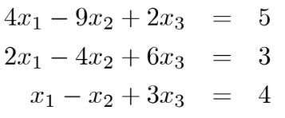
DOOLITLE |  |  |  |  |  |  |  |  |  |  |  |  |  |  | CROUT

 | Matriz A |  |  |  | Vector b |  | Determinante |  |  |  |  |  |  |  |  | Matriz A |  |  |  | Vector b |  | Determinante
 | 4 | -9 | 2 |  | 5 |  | -20 |  |  |  |  |  |  |  |  | 4 | -9 | 2 |  | 5
 | 2 | -4 | 6 |  | 3 |  |  |  |  |  |  |  |  |  |  | 2 | -4 | 6 |  | 3
 | 1 | -1 | 3 |  | 4 |  |  |  |  |  |  |  |  |  |  | 1 | -1 | 3 |  | 4

 | Matiz L |  |  |  | Matiz U |  |  |  | Comprocacion |  |  |  |  |  |  | Matiz L |  |  |  | Matiz U |  |  |  | Comprocacion
 | 1 | 0 | 0 |  | 4 | -9 | 2 |  | 4 | -9 | 2 |  |  |  |  | 4 | 0 | 0 |  | 1 | -2.25 | 0.5 |  | 4 | -9 | 2
 | 0.5 | 1 | 0 |  | 0 | 0.5 | 5 |  | 2 | -4 | 6 |  |  |  |  | 2 | 0.5 | 0 |  | 0 | 1 | 10 |  | 2 | -4 | 6
 | 0.25 | 2.5 | 1 |  | 0 | 0 | -10 |  | 1 | -1 | 3 |  |  |  |  | 1 | 1.25 | -10 |  | 0 | 0 | 1 |  | 1 | -1 | 3

 | Matriz Inversa L |  |  |  | Matirz Inversa U |  |  |  |  |  |  |  |  |  |  | Matriz Inversa L |  |  |  | Matirz Inversa U
 | 1 | 0 | 0 |  | 0.25 | 4.5 | 2.3 |  |  |  |  |  |  |  |  | 0.25 | 0 | 0 |  | 1 | 2.25 | -23
 | -0.5 | 1 | 0 |  | 0 | 2 | 1 |  |  |  |  |  |  |  |  | -1 | 2 | 0 |  | 0 | 1 | -10
 | 1 | -2.5 | 1 |  | 0 | 0 | -0.1 |  |  |  |  |  |  |  |  | -0.1 | 0.25 | -0.1 |  | 0 | 0 | 1

 | Vector C |  | Solucion |  | Comprobacion |  |  |  |  |  |  |  |  |  |  | Vector C |  | Solucion |  | Comprobacion
 | 5 |  | 6.95 |  | 5 |  |  |  |  |  |  |  |  |  |  | 1.25 |  | 6.95 |  | 5
 | 0.5 |  | 2.5 |  | 3 |  |  |  |  |  |  |  |  |  |  | 1 |  | 2.5 |  | 3
 | 1.5 |  | -0.15 |  | 4 |  |  |  |  |  |  |  |  |  |  | -0.15 |  | -0.15 |  | 4

 | Matriz A |  |  |  |  | Vector b |  | Determinante |  |  |  |  |  |  |  | Matriz A |  |  |  |  | Vector b |  | Determinante
 | 16 | -6 | 4 | 1 |  | -36 |  | 1120 |  |  |  |  |  |  |  | 16 | -6 | 4 | 1 |  | -36 |  | 1120
 | 1 | -8 | 1 | 1 |  | -64 |  |  |  |  |  |  |  |  |  | 1 | -8 | 1 | 1 |  | -64
 | 16 | 2 | -4 | 1 |  | -4 |  |  |  |  |  |  |  |  |  | 16 | 2 | -4 | 1 |  | -4
 | 9 | 8 | -3 | 1 |  | -64 |  |  |  |  |  |  |  |  |  | 9 | 8 | -3 | 1 |  | -64

 | Matiz L |  |  |  |  | Matiz U |  |  |  |  | Comprocacion |  |  |  |  | Matiz L |  |  |  |  | Matiz U |  |  |  |  | Comprocacion
 | 1 | 0 | 0 | 0 |  | 16 | -6 | 4 | 1 |  | 16 | -6 | 4 | 1 |  | 16 | 0 | 0 | 0 |  | 1 | -0.375 | 0.25 | 0.0625 |  | 16 | -6 | 4 | 1
 | 0.0625 | 1 | 0 | 0 |  | 0 | -7.625 | 0.75 | 0.9375 |  | 1 | -8 | 1 | 1 |  | 1 | -7.625 | 0 | 0 |  | 0 | 1 | -0.098360655738 | -0.12295081967 |  | 1 | -8 | 1 | 1
 | 1 | -1.0491803279 | 1 | 0 |  | 0 | 0 | -7.2131147541 | 0.98360655738 |  | 16 | 2 | -4 | 1 |  | 16 | 8 | -7.2131147541 | 0 |  | 0 | 0 | 1 | -0.13636363636 |  | 16 | 2 | -4 | 1
 | 0.5625 | -1.4918032787 | 0.57272727273 | 1 |  | 0 | 0 | 0 | 1.2727272727 |  | 9 | 8 | -3 | 1 |  | 9 | 11.375 | -4.131147541 | 1.2727272727 |  | 0 | 0 | 0 | 1 |  | 9 | 8 | -3 | 1
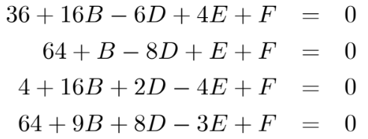
 | Matriz Inversa L |  |  |  |  | Matirz Inversa U |  |  |  |  |  |  |  |  |  | Matriz Inversa L |  |  |  |  | Matirz Inversa U
 | 1 | 0 | 0 | 0 |  | 0.0625 | -0.049180327869 | 0.029545454545 | -0.035714285714 |  |  |  |  |  |  | 0.06250000 | 0.00000000 | 0.00000000 | 0.00000000 |  | 1 | 0.375 | -0.2131147541 | -0.045454545455
 | -0.0625 | 1 | 0 | 0 |  | 0 | -0.13114754098 | -0.013636363636 | 0.10714285714 |  |  |  |  |  |  | 0.00819672 | -0.13114754 | 0.00000000 | 0.00000000 |  | 0 | 1 | 0.098360655738 | 0.13636363636
 | -1.0655737705 | 1.0491803279 | 1 | 0 |  | 0 | 0 | -0.13863636364 | 0.10714285714 |  |  |  |  |  |  | 0.14772727 | -0.14545455 | -0.13863636 | 0.00000000 |  | 0 | 0 | 1 | 0.13636363636
 | -0.045454545455 | 0.89090909091 | -0.57272727273 | 1 |  | 0 | 0 | 0 | 0.78571428571 |  |  |  |  |  |  | -0.03571429 | 0.70000000 | -0.45000000 | 0.78571429 |  | 0 | 0 | 0 | 1

 | Vector C |  | Solucion |  | Comprobacion |  |  |  |  |  |  |  |  |  |  | Vector C |  | Solucion |  | Comprobacion
 | -36 |  | 4 |  | -36 |  |  |  |  |  |  |  |  |  |  | -2.25 |  | 4 |  | -36
 | -61.75 |  | -4 |  | -64 |  |  |  |  |  |  |  |  |  |  | 8.0983606557 |  | -4 |  | -64
 | -32.786885246 |  | -8 |  | -4 |  |  |  |  |  |  |  |  |  |  | 4.5454545455 |  | -8 |  | -4
 | -117.09090909 |  | -92 |  | -64 |  |  |  |  |  |  |  |  |  |  | -92 |  | -92 |  | -64

 | Matriz A |  |  |  |  |  |  | Vector b |  | Determinante
 | 4 | -1 | 0 | -1 | 0 | 0 |  | 56 |  | 2190
 | -1 | 4 | -1 | 0 | -1 | 0 |  | 25
 | 0 | -2 | 4 | 0 | 0 | -1 |  | 62
 | -1 | 0 | 0 | 4 | -1 | 0 |  | 41
 | 0 | -1 | 0 | -1 | 4 | -1 |  | 10
 | 0 | 0 | -1 | 0 | -1 | 4 |  | 47

 | Matiz L |  |  |  |  |  |  | Matiz U |  |  |  |  |  |  | Comprocacion
 | 4 | 0 | 0 | 0 | 0 | 0 |  | 1 | -0.25 | 0 | -0.25 | 0 | 0 |  | 4 | -1 | 0 | -1 | 0 | 0
 | -1 | 3.75 | 0 | 0 | 0 | 0 |  | 0 | 1 | -0.26666666667 | -0.066666666667 | -0.26666666667 | 0 |  | -1 | 4 | -1 | 0 | -1 | 0
 | 0 | -2 | 3.4666666667 | 0 | 0 | 0 |  | 0 | 0 | 1 | -0.038461538462 | -0.15384615385 | -0.28846153846 |  | 0 | -2 | 4 | 0 | 0 | -1
 | -1 | -0.25 | -0.066666666667 | 3.7307692308 | 0 | 0 |  | 0 | 0 | 0 | 1 | -0.28865979381 | -0.0051546391753 |  | -1 | 0 | 0 | 4 | -1 | 0
 | 0 | -1 | -0.26666666667 | -1.0769230769 | 3.381443299 | 0 |  | 0 | 0 | 0 | 0 | 1 | -0.32012195122 |  | 0 | -1 | 0 | -1 | 4 | -1
 | 0 | 0 | -1 | -0.038461538462 | -1.1649484536 | 3.3384146341 |  | 0 | 0 | 0 | 0 | 0 | 1 |  | 0 | 0 | -1 | 0 | -1 | 4

 | Matriz Inversa L |  |  |  |  |  |  | Matirz Inversa U
 | 0.25000000 | 0.00000000 | 0.00000000 | 0.00000000 | 0 | 0 |  | 1 | 0.25 | 0.066666666667 | 0.26923076923 | 0.15463917526 | 0.07012195122
 | 0.06666667 | 0.26666667 | 0.00000000 | 0.00000000 | 0 | 0 |  | 0 | 1 | 0.26666666667 | 0.076923076923 | 0.32989690722 | 0.18292682927
 | 0.03846154 | 0.15384615 | 0.28846154 | 0.00000000 | 0 | 0 |  | 0 | 0 | 1 | 0.038461538462 | 0.16494845361 | 0.34146341463
 | 0.07216495 | 0.02061856 | 0.00515464 | 0.26804124 | 0 | 0 |  | 0 | 0 | 0 | 1 | 0.28865979381 | 0.09756097561
 | 0.045731707317 | 0.09756097561 | 0.024390243902 | 0.085365853659 | 0.29573170732 | 0 |  | 0 | 0 | 0 | 0 | 1 | 0.32012195122
 | 0.028310502283 | 0.080365296804 | 0.09497716895 | 0.032876712329 | 0.10319634703 | 0.299543379 |  | 0 | 0 | 0 | 0 | 0 | 1

 | Vector C |  | Solucion |  | Comprobacion
 | 14 |  | 26.288584475 |  | 56
 | 10.4 |  | 27.01369863 |  | 25
 | 23.884615385 |  | 35.492237443 |  | 62
 | 15.865979381 |  | 22.140639269 |  | 41
 | 12.969512195 |  | 21.273972603 |  | 10
 | 25.941552511 |  | 25.941552511 |  | 47

Choleski
MÉTODO DE CHOLESKY (Matrices Simétricas)

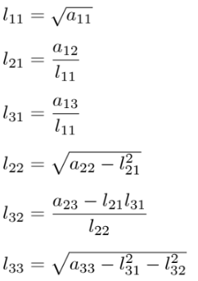

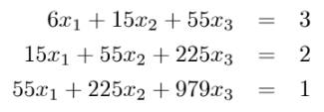
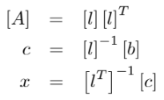

 | Matriz A |  |  | Vector b |  | Determinantes
 | 6 | 15 | 55 | 3 |  | 6
 | 15 | 55 | 225 | 2 |  | 105
 | 55 | 225 | 979 | 1 |  | 3920

 | Matriz L |  |  | Transouesta de L |  |  | Comprobacion
 | 2.44949 | 0.00000 | 0.00000 | 2.44949 | 6.12372 | 22.45366 | 6 | 15 | 55
 | 6.12372 | 4.18330 | 0.00000 | 0.00000 | 4.18330 | 20.91650 | 15 | 55 | 225
 | 22.45366 | 20.91650 | 6.11010 | 0.00000 | 0.00000 | 6.11010 | 55 | 225 | 979

 | L Inversa |  |  | Transpuesta de L Inversa
 | 0.40824829046 | 0 | 0 | 0.40824829046 | -0.59761430467 | 0.54554472559
 | -0.59761430467 | 0.23904572187 | 6.0819473081E-18 | 0 | 0.23904572187 | -0.81831708838
 | 0.54554472559 | -0.81831708838 | 0.16366341768 | 0 | 0 | 0.16366341768

 | Vector C |  | Solucion | Comprobacion
 | 1.22474 |  | 1.37500 | 3
 | -1.31475 |  | -0.44821 | 2
 | 0.16366 |  | 0.02679 | 1

Punto-Fijo MV
ECUACIONES | DESPEJES

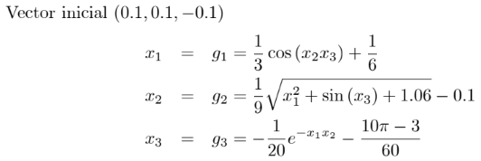

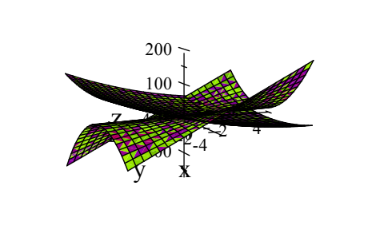

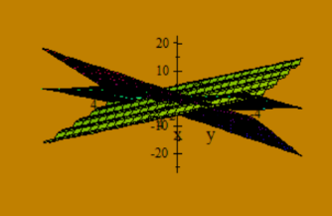
 | ITERACION | x=g1 | y=g2 | TOLERANCIA x | TOLERANCIA y
 | 0 | 0.000000 | 0.000000
 | 1 | 0.800000 | 0.800000 | 0.800000 | 0.800000
 | 2 | 0.928000 | 0.931200 | 0.128000 | 0.131200 | ITERACION | x=g1 | y=g2 | z=g3 | TOLERANCIA x | TOLERANCIA y | TOLERANCIA z
 | 3 | 0.972832 | 0.973270 | 0.044832 | 0.042070 | 0 | 0.100000 | 0.100000 | -0.100000
 | 4 | 0.989366 | 0.989435 | 0.016534 | 0.016165 | 1 | 0.499983 | 0.009441 | -0.523101 | 0.399983 | 0.090559 | 0.423101
 | 5 | 0.995783 | 0.995794 | 0.006417 | 0.006359 | 2 | 0.499996 | 0.000026 | -0.523363 | 0.000013 | 0.009416 | 0.000262
 | 6 | 0.998319 | 0.998321 | 0.002536 | 0.002527 | 3 | 0.500000 | 0.000012 | -0.523598 | 0.000004 | 0.000013 | 0.000235
 | 7 | 0.999328 | 0.999329 | 0.001010 | 0.001008 | 4 | 0.500000 | 0.000000 | -0.523598 | 0.000000 | 0.000012 | 0.000000
 | 8 | 0.999732 | 0.999732 | 0.000403 | 0.000403 | 5 | 0.500000 | 0.000000 | -0.523599 | 0.000000 | 0.000000 | 0.000000
 | 9 | 0.999893 | 0.999893 | 0.000161 | 0.000161
 | 10 | 0.999957 | 0.999957 | 0.000064 | 0.000064
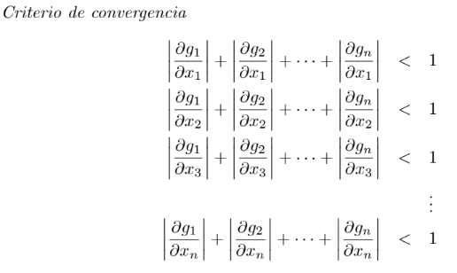
 | 11 | 0.999983 | 0.999983 | 0.000026 | 0.000026
 | 12 | 0.999993 | 0.999993 | 0.000010 | 0.000010
 | 13 | 0.999997 | 0.999997 | 0.000004 | 0.000004
 | 14 | 0.999999 | 0.999999 | 0.000002 | 0.000002
 | 15 | 1.000000 | 1.000000 | 0.000001 | 0.000001
 | 16 | 1.000000 | 1.000000 | 0.000000 | 0.000000

LAGRANGE
f(x) | 150 | 160 | 170 | 180 | 190 | 200 | 210
x | 35.5 | 37.8 | 43.6 | 45.7 | 47.3 | 50.1 | 51.2

f(x) | 160 | 170 | 180
x | 37.8 | 43.6 | 45.7

f(x) | 162
x | 39.3

Precipitación | 33.8 | 52.7 | 36.4
Distancia | 45 | 33 | 46

Precipitación | 43
Distancia | 44.7

Precipitación | 52.7 | 90.9 | 33.8 | 56.8 | 36.4 | 54.8 | 43
Distancia | 33 | 27 | 45 | 44 | 46 | 41 | 44.7

Diferencias Divididas
e | p
40 | 0.63
60 | 1.36 | 0.03650000
80 | 2.18 | 0.04100000 | 0.00011250
100 | 3.00 | 0.04100000 | 0.00000000 | -0.00000188
120 | 3.93 | 0.04650000 | 0.00013750 | 0.00000229 | 0.00000005
140 | 6.22 | 0.11450000 | 0.00170000 | 0.00002604 | 0.00000030 | 0.00000000
160 | 8.59 | 0.11850000 | 0.00010000 | -0.00002667 | -0.00000066 | -0.00000001 | 0.00000000

Valor Estimado | Prediccion
90 | 2.6213378906

Integracion Numerica
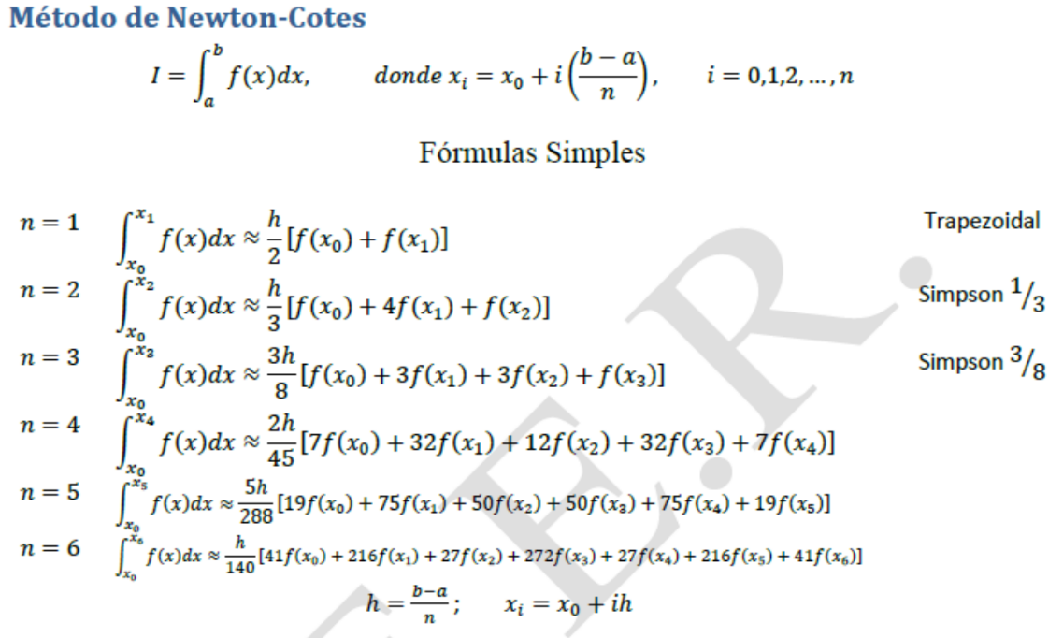
Valor exacto: | 14.98998 | Trapezoidal
a= | 1 | Formula: | 28.658215931
b= | 2 | Error % | 91.18%
n= | 1
h= | 1

i | xi | f(xi)
0 | 1 | 2.718282
1 | 2 | 54.598150

Valor exacto: | 14.98998 | Simpson 1/3
a= | 1 | Formula: | 15.877895868
b= | 2 | Error % | 5.92%
n= | 2
h= | 0.5

i | xi | f(xi)
0 | 1 | 2.718282
1 | 1.5 | 9.487736
2 | 2 | 54.598150

Valor exacto: | 14.98998 | Simpson 3/8
a= | 1 | Formula: | 15.414529331
b= | 2 | Error % | 2.83%
n= | 3
h= | 0.33333333333

i | xi | f(xi)
0 | 1 | 2.718282
1 | 1.3333333333 | 5.916694
2 | 1.6666666667 | 16.083241
3 | 2 | 54.598150

Valor exacto: | 14.98998 | n = 4
a= | 1 | Formula: | 15.021349813
b= | 2 | Error % | 0.21%
n= | 4
h= | 0.25

i | xi | f(xi)
0 | 1 | 2.718282
1 | 1.25 | 4.770733
2 | 1.5 | 9.487736
3 | 1.75 | 21.380943
4 | 2 | 54.598150

Valor exacto: | 14.98998 | n = 5
a= | 1 | Formula: | 15.008162298
b= | 2 | Error % | 0.12%
n= | 5
h= | 0.2

i | xi | f(xi)
0 | 1 | 2.718282
1 | 1.2 | 4.220696
2 | 1.4 | 7.099327
3 | 1.6 | 12.935817
4 | 1.8 | 25.533722
5 | 2 | 54.598150

Valor exacto: | 14.98998 | n = 6
a= | 1 | Formula: | 14.991104659
b= | 2 | Error % | 0.01%
n= | 6
h= | 0.16666666667

i | xi | f(xi)
0 | 1 | 2.718282
1 | 1.1666666667 | 3.900525
2 | 1.3333333333 | 5.916694
3 | 1.5 | 9.487736
4 | 1.6666666667 | 16.083241
5 | 1.8333333333 | 28.821197
6 | 2 | 54.598150

EULER
datos |  |  |  |  |  | datos
X0 | 0 |  |  |  |  | X0 | 0
y0 | 1 |  |  |  |  | y0 | 1
xn | 1 |  |  |  |  | xn | 2
n | 10 |  |  |  |  | n | 4
h | 0.1 |  |  |  |  | h | 0.5

iteracion | xi | yi | f(xi,yi) | yi+1 | solucion | iteracion | xi | yi | f(xi,yi) | yi+1 | solucion
0 | 0.000000 | 1.000000 | 0.000000 | 1.000000 | 1.000000 | 0 | 0 | 1 | 0 | 1.00000 | 1
1 | 0.100000 | 1.000000 | 0.100000 | 1.010000 | 1.005013 | 1 | 0.5 | 1.00000 | 0.25 | 1.12500 | 1.0425469052
2 | 0.200000 | 1.010000 | 0.202000 | 1.030200 | 1.020201 | 2 | 1 | 1.12500 | 1.125 | 1.68750 | 1.3956124251
3 | 0.300000 | 1.030200 | 0.309060 | 1.061106 | 1.046028 | 3 | 1.5 | 1.68750 | 3.796875 | 3.58594 | 3.0802168489
4 | 0.400000 | 1.061106 | 0.424442 | 1.103550 | 1.083287 | 4 | 2 | 3.58594 | 14.34375 | 10.75781 | 14.391916095
5 | 0.500000 | 1.103550 | 0.551775 | 1.158728 | 1.133148
6 | 0.600000 | 1.158728 | 0.695237 | 1.228251 | 1.197217 |  |  |  | error | 25.25%
7 | 0.700000 | 1.228251 | 0.859776 | 1.314229 | 1.277621
8 | 0.800000 | 1.314229 | 1.051383 | 1.419367 | 1.377128
9 | 0.900000 | 1.419367 | 1.277431 | 1.547110 | 1.499303
10 | 1.000000 | 1.547110 | 1.547110 | 1.701821 | 1.648721

 |  |  | error | 3.22%

datos
X0 | 0
y0 | 0.5
xn | 2
n | 20
h | 0.1

iteracion | xi | yi | f(xi,yi) | yi+1 | solucion
0 | 0.000000 | 0.500000 | -0.500000 | 0.450000 | 0.500000
1 | 0.100000 | 0.450000 | -0.549833 | 0.395017 | 0.547419
2 | 0.200000 | 0.395017 | -0.593686 | 0.335648 | 0.589368
3 | 0.300000 | 0.335648 | -0.631168 | 0.272531 | 0.625428
comparacion
4 | 0.400000 | 0.272531 | -0.661950 | 0.206336 | 0.655240
5 | 0.500000 | 0.206336 | -0.685762 | 0.137760 | 0.678504
6 | 0.600000 | 0.137760 | -0.702403 | 0.067520 | 0.694989
7 | 0.700000 | 0.067520 | -0.711738 | -0.003654 | 0.704530
8 | 0.800000 | -0.003654 | -0.713702 | -0.075024 | 0.707031
9 | 0.900000 | -0.075024 | -0.708303 | -0.145854 | 0.702468
10 | 1.000000 | -0.145854 | -0.695617 | -0.215416 | 0.690887
11 | 1.100000 | -0.215416 | -0.675791 | -0.282995 | 0.672402
12 | 1.200000 | -0.282995 | -0.649044 | -0.347900 | 0.647198
13 | 1.300000 | -0.347900 | -0.615659 | -0.409465 | 0.615529
14 | 1.400000 | -0.409465 | -0.575984 | -0.467064 | 0.577708
15 | 1.500000 | -0.467064 | -0.530431 | -0.520107 | 0.534116
16 | 1.600000 | -0.520107 | -0.479467 | -0.568054 | 0.485187
17 | 1.700000 | -0.568054 | -0.423611 | -0.610415 | 0.431410
18 | 1.800000 | -0.610415 | -0.363433 | -0.646758 | 0.373323
19 | 1.900000 | -0.646758 | -0.299542 | -0.676712 | 0.311505
20 | 2.000000 | -0.676712 | -0.232585 | -0.699971 | 0.246575

 |  |  | error | 383.88%

